画面レイアウト
画面レイアウト |  |  | プロジェクト | 月報管理システム | 作成日 |  |  | 作成者 |  |  |  |  | 承認 | ページ
 |  |  | システム | 月報管理システム | 2016-08-09 |  |  | FS壁谷
サブシステム |  | - | 機能名 | ユーザ一覧画面
画面レイアウト |  |  |  |  |  | 機能概要（画面・処理）

 | 【初期表示】 |  |  |  |  | 【機能概要】

 |  |  |  |  |  |  | ユーザの検索、一覧表示を行う

 |  |  |  |  |  | 【利用権限】

 |  |  |  |  |  |  | 管理者 |  | ： | ○
 |  |  |  |  |  |  | 承認者 |  | ： | ×
 |  |  |  |  |  |  | 申請者 |  | ： | ×

画面レイアウト |  |  |  |  |  | 機能概要（画面・処理）

 | 【検索処理後】 |  |  |  |  | 【明細表示仕様】

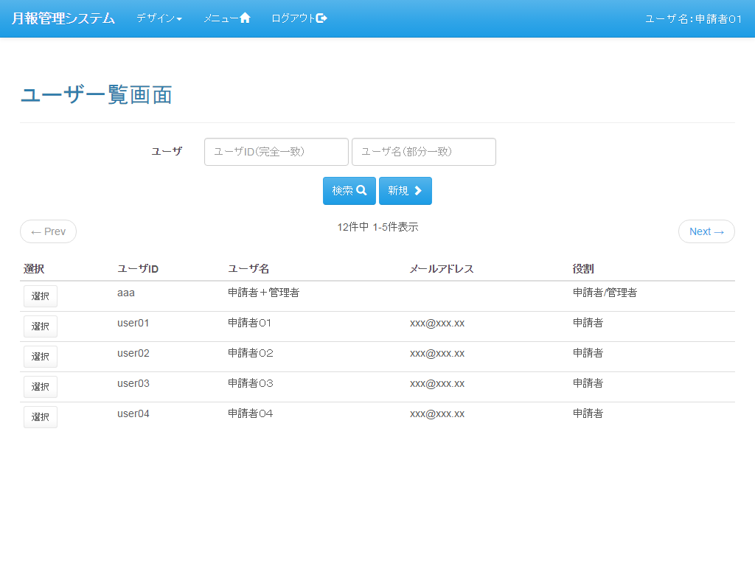
 |  |  |  |  |  |  | 改ページ |  |  |  | ： | あり
 |  |  |  |  |  |  | １ページの最大件数 |  |  |  | ： | 5件
 |  |  |  |  |  |  | 並び順 |  |  |  | ： | ユーザID

画面遷移
画面遷移 |  | プロジェクト | 月報管理システム | 作成日 | 作成者 |  |  | 承認 | ページ
 |  | システム | 月報管理システム | 2016-08-09 | FS壁谷
サブシステム | - | 機能名 | ユーザ一覧画面
遷移図 |  |  |  |  | 備考

凡例
：親画面
：子画面

「登録」ボタン
「戻る」ボタン
：画面遷移
：別画面表示
メニュー
「ユーザ一覧」アンカー
ユーザ一覧
ユーザ登録

「戻る」ボタン
「（明細）選択」ボタン

 |  |  |  |  | 【画面遷移元】
 |  |  |  |  |  | ・ | メニュー画面
 |  |  |  |  |  | ・ | ユーザ登録画面

 |  |  |  |  | 【画面遷移先】
 |  |  |  |  |  | ・ | メニュー画面
 |  |  |  |  |  | ・ | ユーザ登録画面

画面項目定義
画面項目定義 |  |  |  |  | プロジェクト |  |  | 月報管理システム |  |  | 作成日 | 作成者 |  | 承認 | ページ
 |  |  |  |  | システム |  |  | 月報管理システム |  |  | 2016-08-09 | FS壁谷
サブシステム |  |  | - |  | 機能名 |  |  | ユーザ一覧画面
№ | 項目名称 |  |  | 種類 | IO | 値 | 文字種 | 必 | 長 | 機能・内容 |  |  | 備考

 |  | 【検索条件ブロック】
1 | ユーザID |  |  | テキストボックス | I | 空白 | 半角英数 |  | 10
2 | ユーザ名 |  |  | テキストボックス | I | 空白 | かな |  | 255
3 | 検索ボタン |  |  | ボタン
4 | 新規ボタン |  |  | ボタン

 |  | 【改ページ情報ブロック】
 | 「共通仕様_改ページ情報」参照

 |  | 【検索結果明細情報ブロック】
 | ループ開始
 |  | 選択 |  | ボタン
 |  | ユーザID |  | ラベル | O | DB取得
 |  | ユーザ名 |  | ラベル | O | DB取得
 |  | メールアドレス |  | ラベル | O | DB取得
 |  | 役割 |  | ラベル | O | DB取得 |  |  |  |  |  |  | 役割が複数存在する場合は/区切りで表示
 | ループ終了

未完成

入力チェック仕様
入力チェック仕様 |  |  |  |  | プロジェクト |  |  | 月報管理システム |  |  |  | 作成日 | 作成者 |  | 承認 | ページ
 |  |  |  |  | システム |  |  | 月報管理システム |  |  |  | 2016-08-09 | FS壁谷
サブシステム |  |  | - |  | 機能名 |  |  | ユーザ一覧画面
№ | 項目名称 |  |  | 種類 | IO | 値 | 文字種 | 必 | 長 | 文字種 | 機能・内容 |  |  | 備考

 |  | 【検索条件ブロック】
1 | ユーザID |  |  | テキストボックス | I | 空白 | 半角英数 |  | 10 | 半角英数
2 | ユーザ名 |  |  | テキストボックス | I | 空白 | かな |  | 255 | かな
3 | 検索ボタン |  |  | ボタン
4 | 新規ボタン |  |  | ボタン

 |  | 【改ページ情報ブロック】
 | 「共通仕様_改ページ情報」参照

 |  | 【検索結果明細情報ブロック】
 | ループ開始
 |  | 選択 |  | ボタン
 |  | ユーザID |  | ラベル | O | DB取得
 |  | ユーザ名 |  | ラベル | O | DB取得
 |  | メールアドレス |  | ラベル | O | DB取得
 |  | 役割 |  | ラベル | O | DB取得 |  |  |  |  |  |  |  | 役割が複数存在する場合は/区切りで表示
 | ループ終了

未完成

画面入出力定義
画面入出力定義 |  |  | プロジェクト |  | 月報管理システム |  |  | 作成日 | 作成者 | 承認 | ページ
 |  |  | システム |  | 月報管理システム |  |  | 2016-08-09 | FS壁谷
サブシステム | - |  | 機能名 |  | ユーザ一覧画面
出力 |  |  |  | 入力 |  |  | 編集
出力先 |  | 項目名 |  | 入力元 |  | 項目名

【委託業者補足情報マスタ】
自排出事業者のデータ
委託業者補足情報マスタ |  | 排出事業者コード |  | 画面(非表示) |  | 排出事業者コード | ユーザーの所属する排出事業者コード
 |  |  |  |  |  |  | 代行ログインしている場合には、代行ログイン先の排出事業者コード
委託業者補足情報マスタ |  | 委託業者コード |  | 画面 |  | 業者コード
委託業者補足情報マスタ |  | 補足資料コード |  | 画面(非表示) |  | 補足資料コード | 「排出事業者コード」と「委託業者コード」の組み合わせ単位で、
 |  |  |  |  |  |  | 既に登録されている補足資料コードのMAX値+1で算出
委託業者補足情報マスタ |  | 補足資料区分 |  | 画面 |  | 補足資料区分 | 画面での選択内容によって登録値が決定
 |  |  |  |  |  |  | ・「許可証写し」⇒「11」 ・「契約書写し」⇒「12」 ・「現地確認画像」⇒「21」 ・「その他補足資料」⇒「99」
委託業者補足情報マスタ |  | 補足資料タイトル名 |  | 画面 |  | 補足資料タイトル
委託業者補足情報マスタ |  | 補足資料ファイル名 |  | 画面 |  | 補足資料ファイル名
委託業者補足情報マスタ |  | 許可区域コード |  | 画面(非表示) |  | 許可区域コード
委託業者補足情報マスタ |  | 許可区分 |  | 画面(非表示) |  | 許可区分
委託業者補足情報マスタ |  | 許可証番号 |  | 画面 |  | 許可番号
委託業者補足情報マスタ |  | 排出事業場コード |  | 画面(非表示) |  | 排出事業場コード | ユーザーの所属する排出事業場コード
未完成
 |  |  |  |  |  |  | 代行ログインしている場合には、代行ログイン先の排出事業場コード
委託業者補足情報マスタ |  | 契約書コード |  | 画面 |  | 契約書コード
委託業者補足情報マスタ |  | 委託事業場コード |  | 画面 |  | 委託事業場コード
委託業者補足情報マスタ |  | 削除フラグ |  | - |  | - | 「0」固定
委託業者補足情報マスタ |  | 作成者 |  | 画面(非表示) |  | ユーザーID
委託業者補足情報マスタ |  | 作成年月日 |  | SQLで取得 |  | - | SYSDATEにより指定
委託業者補足情報マスタ |  | 最終更新者 |  | 画面(非表示) |  | ユーザーID
委託業者補足情報マスタ |  | 最終更新年月日 |  | SQLで取得 |  | - | SYSDATEにより指定
委託業者補足情報マスタ |  | 登録元排出事業者コード |  | 画面(非表示) |  | 排出事業者コード | ユーザーの所属する排出事業者コード
 |  |  |  |  |  |  | 代行ログインしている場合には、代行ログイン先の排出事業者コード
委託業者補足情報マスタ |  | 登録元委託業者コード |  | 画面 |  | 業者コード
委託業者補足情報マスタ |  | 登録元補足資料コード |  | 画面(非表示) |  | 補足資料コード | 「排出事業者コード」と「委託業者コード」の組み合わせ単位で、
 |  |  |  |  |  |  | 既に登録されている補足資料コードのMAX値+1で算出
委託業者補足情報マスタ |  | JWNET加入者番号 |  | 画面(非表示) |  | JWNET加入者番号
委託業者補足情報マスタ |  | JWNET事業場番号 |  | 画面(非表示) |  | JWNET事業場番号
委託業者補足情報マスタ |  | JWNET情報ロック区分 |  | 画面 |  | 現地確認連携対象 | 画面での表示値によって登録値が決定
 |  |  |  |  |  |  | ・「○」⇒「1」 ・「-」⇒0」

他排出事業者のデータ
委託業者補足情報マスタ |  | 排出事業者コード |  | SQLで取得 |  | - | 連携先の排出事業者コード
委託業者補足情報マスタ |  | 委託業者コード |  | SQLで取得 |  | - | 連携先の委託業者コード
委託業者補足情報マスタ |  | 補足資料コード |  | SQLで取得 |  | - | 「排出事業者コード」と「委託業者コード」の組み合わせ単位で、
 |  |  |  |  |  |  | 既に登録されている補足資料コードのMAX値+1で算出(連携先のデータで算出)
委託業者補足情報マスタ |  | 補足資料区分 |  | - |  | - | 「21」固定
委託業者補足情報マスタ |  | 補足資料タイトル名 |  | 画面 |  | 補足資料タイトル
委託業者補足情報マスタ |  | 補足資料ファイル名 |  | 画面 |  | 補足資料ファイル名
委託業者補足情報マスタ |  | 許可区域コード |  | - |  | - | 空白
委託業者補足情報マスタ |  | 許可区分 |  | - |  | - | 空白
委託業者補足情報マスタ |  | 許可証番号 |  | - |  | - | 空白
委託業者補足情報マスタ |  | 排出事業場コード |  | - |  | - | 空白
委託業者補足情報マスタ |  | 契約書コード |  | - |  | - | 空白
委託業者補足情報マスタ |  | 委託事業場コード |  | SQLで取得 |  | - | 連携先の委託事業場コード
委託業者補足情報マスタ |  | 削除フラグ |  | - |  | - | 「0」固定
委託業者補足情報マスタ |  | 作成者 |  | 画面(非表示) |  | ユーザーID
委託業者補足情報マスタ |  | 作成年月日 |  | SQLで取得 |  | - | SYSDATEにより指定
委託業者補足情報マスタ |  | 最終更新者 |  | 画面(非表示) |  | ユーザーID
委託業者補足情報マスタ |  | 最終更新年月日 |  | SQLで取得 |  | - | SYSDATEにより指定
委託業者補足情報マスタ |  | 登録元排出事業者コード |  | 画面(非表示) |  | 排出事業者コード | ユーザーの所属する排出事業者コード
 |  |  |  |  |  |  | 代行ログインしている場合には、代行ログイン先の排出事業者コード
委託業者補足情報マスタ |  | 登録元委託業者コード |  | 画面 |  | 業者コード
委託業者補足情報マスタ |  | 登録元補足資料コード |  | 画面(非表示) |  | 補足資料コード | 「排出事業者コード」と「委託業者コード」の組み合わせ単位で、
 |  |  |  |  |  |  | 既に登録されている補足資料コードのMAX値+1で算出
委託業者補足情報マスタ |  | JWNET加入者番号 |  | 画面(非表示) |  | JWNET加入者番号
委託業者補足情報マスタ |  | JWNET事業場番号 |  | 画面(非表示) |  | JWNET事業場番号
委託業者補足情報マスタ |  | JWNET情報ロック区分 |  | - |  | - | 「1」固定
 |  |  |  |  |  |  | 他排出事業者の委託業者補足情報マスタデータの登録条件は下記の通りである。
 |  |  |  |  |  |  | 「委託業者事業場マスタ.JWNET加入者番号コード」 が一致かつ
 |  |  |  |  |  |  | 「委託業者事業場マスタ.JWNET事業場コード」 が一致かつ
 |  |  |  |  |  |  | 「委託業者事業場マスタ.JWNET情報ロック区分」 = 「1」

【委託業者事業場マスタ】
自排出事業者のデータ
委託業者事業場マスタ |  | 最終現地確認日 |  | 画面 |  | 最終現地確認日
委託業者事業場マスタ |  | 最終現地確認者 |  | 画面 |  | 最終現地確認者
委託業者事業場マスタ |  | 次回確認予定年月 |  | 画面 |  | 次回確認予定年月
委託業者事業場マスタ |  | 最終現地確認排出事業者コード |  | 画面(非表示) |  | 排出事業者コード | ユーザーの所属する排出事業者コード
 |  |  |  |  |  |  | 代行ログインしている場合には、代行ログイン先の排出事業者コード
委託業者事業場マスタ |  | 最終更新者 |  | 画面(非表示) |  | ユーザーID
委託業者事業場マスタ |  | 最終更新年月日 |  | SQLで取得 |  | - | SYSDATEにより指定

他排出事業者のデータ
委託業者事業場マスタ |  | 最終現地確認日 |  | 画面 |  | 最終現地確認日
委託業者事業場マスタ |  | 最終現地確認者 |  | 画面 |  | 最終現地確認者
委託業者事業場マスタ |  | 次回確認予定年月 |  | 画面 |  | 次回確認予定年月
委託業者事業場マスタ |  | 最終現地確認排出事業者コード |  | 画面(非表示) |  | 排出事業者コード | ユーザーの所属する排出事業者コード
 |  |  |  |  |  |  | 代行ログインしている場合には、代行ログイン先の排出事業者コード
委託業者事業場マスタ |  | 最終更新者 |  | 画面(非表示) |  | ユーザーID
委託業者事業場マスタ |  | 最終更新年月日 |  | SQLで取得 |  | - | SYSDATEにより指定
 |  |  |  |  |  |  | 他排出事業者の委託業者事業場マスタデータの更新条件は下記の通りである。
 |  |  |  |  |  |  | 「委託業者事業場マスタ.JWNET加入者番号コード」が一致かつ
 |  |  |  |  |  |  | 「委託業者事業場マスタ.JWNET事業場コード」が一致かつ
 |  |  |  |  |  |  | 「委託業者事業場マスタ.JWNET情報ロック区分」 = 「1」

SQL定義
SQL定義 |  |  |  | プロジェクト | 月報管理システム |  | 作成日 |  | 作成者 | 承認 | ページ
 |  |  |  | システム | 月報管理システム |  | 2016-08-09 |  | FS壁谷
サブシステム |  | - |  | 機能名 | ユーザ一覧画面
画面項目No. | 出力 |  |  |  | 入力 |  |  | 編集
 | 出力先 |  | 項目名 |  | 入力元 | 項目名

 | 【委託業者補足情報マスタ】
 | 自排出事業者のデータ
8 | 委託業者補足情報マスタ |  | 補足資料タイトル名 |  | 画面 | 補足資料タイトル
29 | 委託業者補足情報マスタ |  | 許可区域コード |  | 画面(非表示) | 許可区域コード
30 | 委託業者補足情報マスタ |  | 許可区分 |  | 画面(非表示) | 許可区分
11 | 委託業者補足情報マスタ |  | 許可証番号 |  | 画面 | 許可番号
- | 委託業者補足情報マスタ |  | 排出事業場コード |  | 画面(非表示) | 排出事業場コード |  | ユーザーの所属する排出事業場コード
 |  |  |  |  |  |  |  | 代行ログインしている場合には、代行ログイン先の排出事業場コード
13 | 委託業者補足情報マスタ |  | 契約書コード |  | 画面 | 契約書コード
未完成
- | 委託業者補足情報マスタ |  | 最終更新者 |  | 画面(非表示) | ユーザーID
- | 委託業者補足情報マスタ |  | 最終更新年月日 |  | SQLで取得 | - |  | SYSDATEにより指定

 | 他排出事業者のデータ
8 | 委託業者補足情報マスタ |  | 補足資料タイトル名 |  | 画面 | 補足資料タイトル
- | 委託業者補足情報マスタ |  | 最終更新者 |  | 画面(非表示) | ユーザーID
- | 委託業者補足情報マスタ |  | 最終更新年月日 |  | SQLで取得 | - |  | SYSDATEにより指定
 |  |  |  |  |  |  |  | 他排出事業者の委託業者補足情報マスタデータの更新条件は下記の通りである。
 |  |  |  |  |  |  |  | 「委託業者補足情報マスタ.登録元排出事業者コード」 が一致かつ
 |  |  |  |  |  |  |  | 「委託業者補足情報マスタ.登録元委託業者コード」 が一致かつ
 |  |  |  |  |  |  |  | 「委託業者補足情報マスタ.登録元補足資料コード」 が一致

 | 【委託業者事業場マスタ】
 | 自排出事業者のデータ
20 | 委託業者事業場マスタ |  | 最終現地確認日 |  | 画面 | 最終現地確認日
22 | 委託業者事業場マスタ |  | 最終現地確認者 |  | 画面 | 最終現地確認者
23 | 委託業者事業場マスタ |  | 次回確認予定年月 |  | 画面 | 次回確認予定年月
- | 委託業者事業場マスタ |  | 最終現地確認排出事業者コード |  | 画面(非表示) | 排出事業者コード |  | ユーザーの所属する排出事業者コード
 |  |  |  |  |  |  |  | 代行ログインしている場合には、代行ログイン先の排出事業者コード
- | 委託業者事業場マスタ |  | 最終更新者 |  | 画面(非表示) | ユーザーID
- | 委託業者事業場マスタ |  | 最終更新年月日 |  | SQLで取得 | - |  | SYSDATEにより指定

 | 他排出事業者のデータ
20 | 委託業者事業場マスタ |  | 最終現地確認日 |  | 画面 | 最終現地確認日
22 | 委託業者事業場マスタ |  | 最終現地確認者 |  | 画面 | 最終現地確認者
23 | 委託業者事業場マスタ |  | 次回確認予定年月 |  | 画面 | 次回確認予定年月
- | 委託業者事業場マスタ |  | 最終現地確認排出事業者コード |  | 画面(非表示) | 排出事業者コード |  | ユーザーの所属する排出事業者コード
 |  |  |  |  |  |  |  | 代行ログインしている場合には、代行ログイン先の排出事業者コード
- | 委託業者事業場マスタ |  | 最終更新者 |  | 画面(非表示) | ユーザーID
- | 委託業者事業場マスタ |  | 最終更新年月日 |  | SQLで取得 | - |  | SYSDATEにより指定
 |  |  |  |  |  |  |  | 他排出事業者の委託業者事業場情報マスタデータの更新条件は下記の通りである。
 |  |  |  |  |  |  |  | 「委託業者事業場マスタ.JWNET加入者番号コード」 が一致かつ
 |  |  |  |  |  |  |  | 「委託業者事業場マスタ.JWNET事業場コード」が一致かつ
 |  |  |  |  |  |  |  | 「委託業者事業場マスタ.JWNET情報ロック区分」 = 「1」

